Hoja1
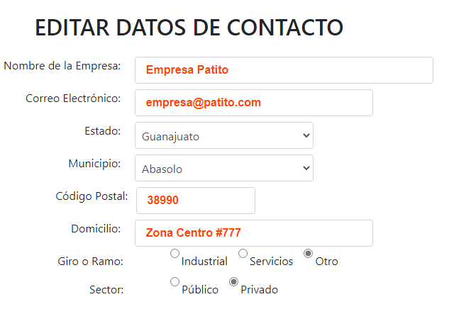
INSTITUTO TECNOLÓGICO SUPERIOR DEL SUR DE GUANAJUATO INGENIERÍA EN SISTEMAS COMPUTACIONALES TALLER DE INVESTIGACIÓN II

REPORTE DE ACTIVIDADES ANÁLISIS Y DOCUMENTACIÓN DE FALLOS ENCONTRADOS EN LA PROGRAMACIÓN DEL SISTEMA PARA LA PÁGINA WEB DE RESIDENTES ITSUR

En el siguiente documento se describen fallas en la programación del sistema que se pudieran presentar de manera referente a la lógica, síntaxis, funcionamiento, optimización o cualquier otra caracterísitica que se pueda mejorar o corregir. La información se divide en dos secciones para diferenciar los errores, fallas o problemas del código del código backend y del código de los elementos gráficos o frontend.

FECHA: | 2020-04-25

BackEnd |  |  |  | FrontEnd
Problema encontrado |  | Sección | Detalle | Problema encontrado | Sección | Detalle
Duplicación de elementos |  | Principal de Administrador | Al navegar entre las diferentes secciones, se puede ver como la tabla de las empresas empieza a mostrar los datos duplicados | RadioButtons desalineados | Registrar o editar empresa de Administrador | En la parte del giro o ramo de la empresa, así como el sector, se observa desalineado los radio botones

 |  | Gestionar usuario de Administrador | El mismo caso, al entrar varias veces a la sección se comiezan a duplicar los elementos de la tabla | Duplicación de elementos | Principal y Gestionar de Administrador | Los datos se ven duplicados, pero al escribir sobre el cuadro de búsqueda, los datos se vuelven a mostrar correctamente

Cambio en la selección de Municipio en el combo |  | Editar datos de contacto | Cuando se quiere editar un usuario, el combo muestra el primer elemento de la lista, en lugar de cargar el elemento de la base de datos para ese registro. | Duplicación del navbar | Principal y de Inicio de sesión | Cuando caduca la sesión, el navbar con los elementos del usuario administrador se muestran por encima de una segunda navbar con los elementos de inicio de sesión y principal

 |  |  |  | Texto mal escrito | Footer | Palabra Uriangato mal escrita, en su lugar dice "Uriangayo" XD

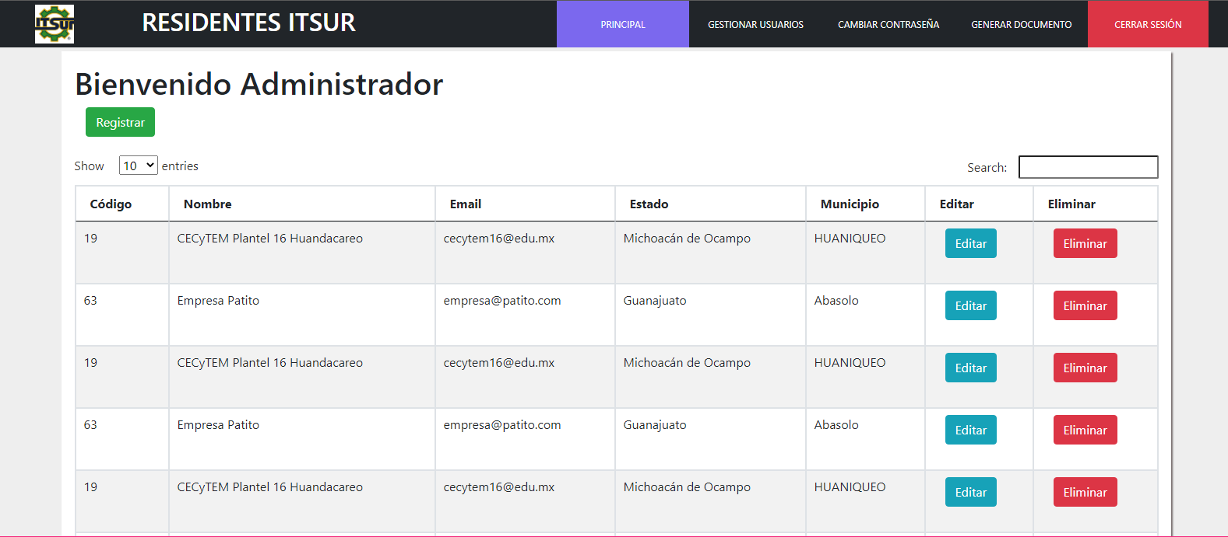
1

2

